Table 2
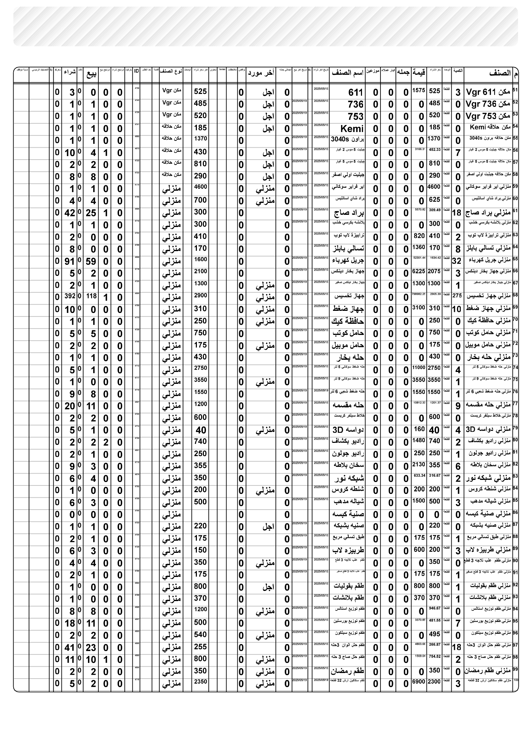
PM ٠٧:٤٤ | ٢٠٢٦/٠٨/٢٠

